genymontion模拟器使用-day01
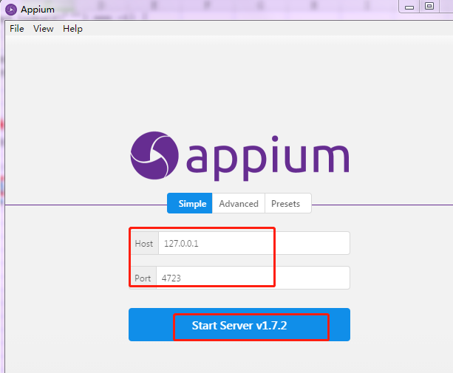
1.安装模拟器
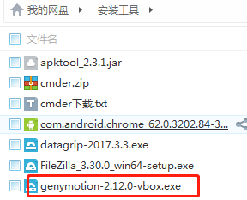

2.模拟器设置
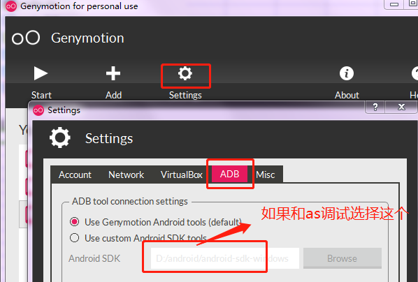

3.如果无网，检查VirtualBox中的网络设置
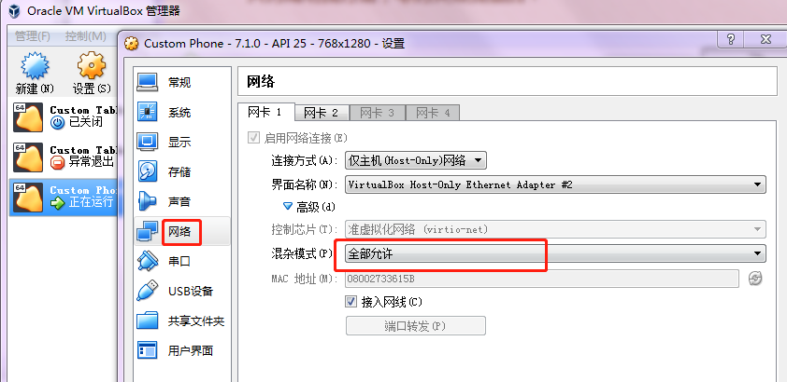

3.appium1.4不支持安卓7.0
uiautomator1.0应该是不支持7.0，不升版本就换用uiautomator2.0吧。

原因:
1. adb.js 中1035 行this.shell("ps '" + name + "'", function (err, stdout) {
对应执行的指令是ps 'uiautomator', Android7不支持这个指令格式，所以执行结果是bad pid 'uiautomator'
目前Appium未对此进行处理,所以需要修改此指令的执行方式
即将
this.shell("ps '" + name + "'", function (err, stdout) {
if (err) return cb(err);
替换成
this.shell_grep("ps", name, function (err, stdout) {

if (err) {

logger.debug("No matching processes found");
return cb(null, []);

}

并增加上面用到的shell_grep函数：
ADB.prototype.shell_grep = function (cmd, grep, cb) {
if (cmd.indexOf('"') === -1) {
cmd = '"' + cmd + '"';
}
var execCmd = 'shell ' + cmd + '| grep ' + grep;
this.exec(execCmd, cb);

};

可以换成 | appium-desktop
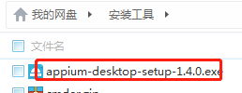

不用做其他设置，直接启动即可

模拟器定位元素-day02
1.使用appium-desktop定位 |  |  | 2.使用sdk自带的工具uiautomatorviewer.bat（android-sdk-windows\tools）
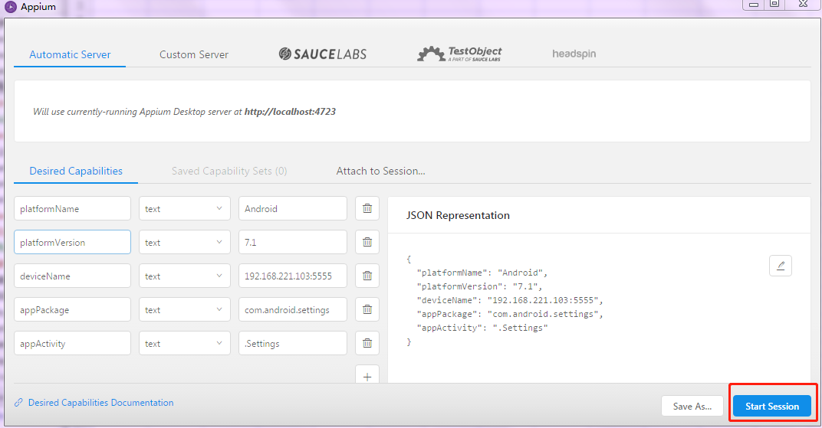
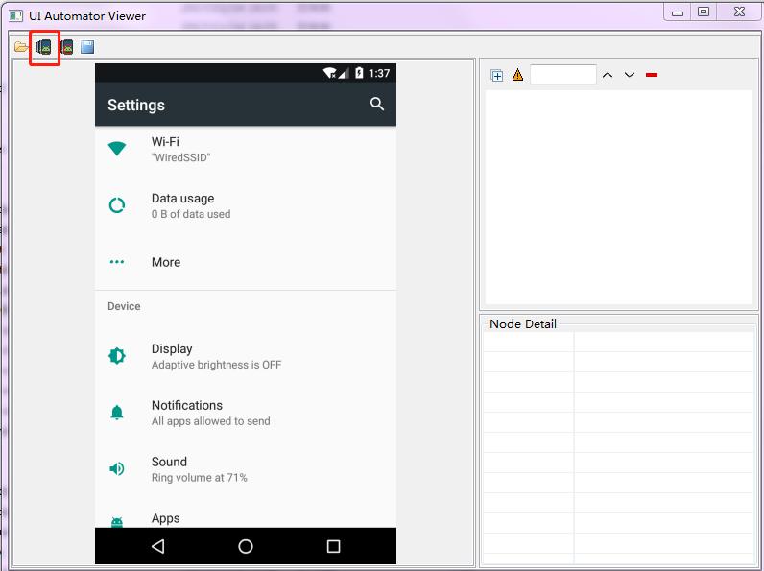

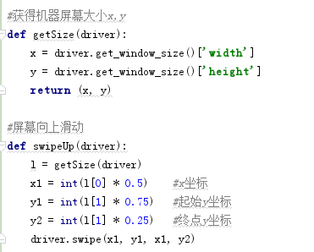
3.定位中的问题

（1）使用xpath一直定位不到元素，可以使用resource-id进行定位，然后遍历元素
 | //android.widget.TextView[contains(@text,"购物车")]
 | //android.widget.LinearLayout/android.widget.TextView[@resource-id="android:id/title"]
 | 以上都没有定位到，不知啥原因
（2）滑动方法
Swipe（int start x,int start y,int end x,int y,duration)

解释：int start x－开始滑动的x坐标，

int start y －开始滑动的y坐标。

int end x －结束点x坐标，

int end y －结束点y坐标。

duration 滑动时间（默认5毫秒）；

（3）使用content-desc定位
 | driver.find_element_by_android_uiautomator('new UiSelector().description("Remove")')

（4）有问题的页面，一直使用元素定位怎么也获取不到。可以使用tap来模拟点击操作
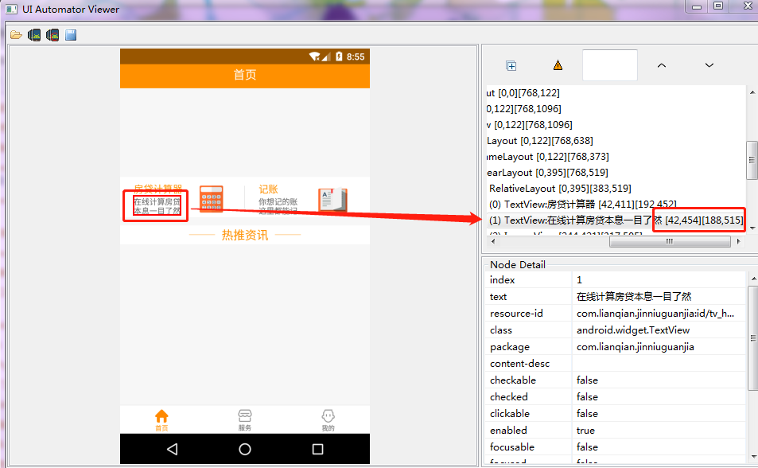
 |  | # 模拟手指点击操作
 |  | self.driver.tap([(42, 454), (188, 515)], 100)

滑动和元素等待
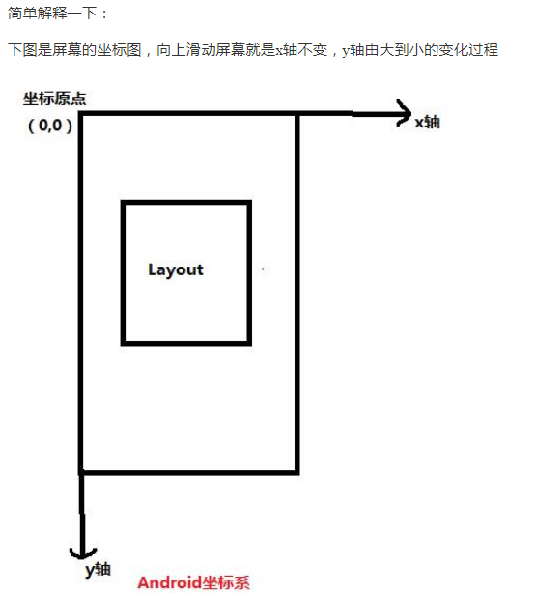
滑动
 | 向上滑动、向下滑动、向左滑动和向右滑动

 | #获得机器屏幕大小x,y
 | def getSize():
 | x = dr.get_window_size()['width']
 | y = dr.get_window_size()['height']
 | return (x, y)

 | #屏幕向上滑动
 | def swipeUp(t):
 | l = getSize()
 | x1 = int(l[0] * 0.5) #x坐标
 | y1 = int(l[1] * 0.75) #起始y坐标
 | y2 = int(l[1] * 0.25) #终点y坐标
 | dr.swipe(x1, y1, x1, y2,t)
 | #屏幕向下滑动
 | def swipeDown(t):
 | l = getSize()
 | x1 = int(l[0] * 0.5) #x坐标
 | y1 = int(l[1] * 0.25) #起始y坐标
 | y2 = int(l[1] * 0.75) #终点y坐标
 | dr.swipe(x1, y1, x1, y2,t)
 | #屏幕向左滑动
 | def swipLeft(t):
 | l=getSize()
 | x1=int(l[0]*0.75)
 | y1=int(l[1]*0.5)
 | x2=int(l[0]*0.05)
 | dr.swipe(x1,y1,x2,y1,t)
 | #屏幕向右滑动
 | def swipRight(t):
 | l=getSize()
 | x1=int(l[0]*0.05)
 | y1=int(l[1]*0.5)
 | x2=int(l[0]*0.75)
 | dr.swipe(x1,y1,x2,y1,t)
 | #调用向左滑动
 | swipLeft(1000)
 | sleep(3)
 | #调用向右滑动
 | swipRight(1000)
 | 调用向上滑动
 | swipeUp(1000)
 | 调用向下滑动
 | swipeDown(1000)

等待
 | 强制等待：time.sleep(t) 时间是按秒计算

 | 隐式等待: | driver.implicitly_wait(10)
 |  | 这里的等待函数是针对我们整个driver的。也就是说你只要是用driver去操作一个对象，或者一个元素，
 |  | 当你找不到这个元素或者对象的时候他就会自动的去等待你设置的这个超时时间，如果在超时时间内还没有找到，程序就会报错。

 | 显式等待: | WebDriverWait(driver, timeout, poll_frequency=0.5, ignored_exceptions=None) |  |  | 导入包：
 |  | driver：是我们操作的driver。 |  |  | from selenium.webdriver.support.wait import WebDriverWait
 |  | timeout：长超时时间，默认以秒为单位
 |  | poll_frequency:休眠时间的间隔（步长）时间，默认为 0.5 秒
 |  | ignored_exceptions：异常，就是没有找到程序抛出什么异常。在默认情况是跑出：NoSuchElementException

 |  | WebDriverWait()一般由 until()或 until_not()方法配合使用，下面是 until()和 until_not()方法的说明。
 |  | until(method, message=’’)
 |  | 调用该方法提供的驱动程序作为一个参数，直到返回值不为 False。
 |  | until_not(method, message=’’)
 |  | 调用该方法提供的驱动程序作为一个参数，直到返回值为 False。

 |  | WebDriverWait(driver, 10,5).until(lambda driver:driver.find_element_by_id("ssss"))
 |  | 在10秒内每5秒去查找一个id为sss的元素，如果没找到那么就报错

 |  | Appium 三种wait方法（appium 学习之改造轮子）： | http://www.cnblogs.com/tobecrazy/p/4596214.html

 |  | WebDriverWait wait = new WebDriverWait(driver, 60);
 |  | WebElement e= wait.until(new ExpectedCondition<WebElement>() {
 |  | @Override
 |  | public WebElement apply(WebDriver d) {
 |  | return d.findElement(By.id("q"));
 |  | }
 |  | })
 | driver.wait_activity(".permission.ui.GrantPermissionsActivity", 30) |  |  | 等xxx activity出现,30秒内

滑动（java）
 | /**
 | * This Method for swipe up
 | *
 | * @author Young
 | * @param driver
 | * @param during
 | */
 | public void swipeToUp(AndroidDriver driver, int during) {
 | int width = driver.manage().window().getSize().width;
 | int height = driver.manage().window().getSize().height;
 | driver.swipe(width / 2, height * 3 / 4, width / 2, height / 4, during);
 | // wait for page loading
 | }

 | /**
 | * This Method for swipe down
 | *
 | * @author Young
 | * @param driver
 | * @param during
 | */
 | public void swipeToDown(AndroidDriver driver, int during) {
 | int width = driver.manage().window().getSize().width;
 | int height = driver.manage().window().getSize().height;
 | driver.swipe(width / 2, height / 4, width / 2, height * 3 / 4, during);
 | // wait for page loading
 | }

 | /**
 | * This Method for swipe Left
 | *
 | * @author Young
 | * @param driver
 | * @param during
 | */
 | public void swipeToLeft(AndroidDriver driver, int during) {
 | int width = driver.manage().window().getSize().width;
 | int height = driver.manage().window().getSize().height;
 | driver.swipe(width * 3 / 4, height / 2, width / 4, height / 2, during);
 | // wait for page loading
 | }

 | /**
 | * This Method for swipe Right
 | *
 | * @author Young
 | * @param driver
 | * @param during
 | */
 | public void swipeToRight(AndroidDriver driver, int during) {
 | int width = driver.manage().window().getSize().width;
 | int height = driver.manage().window().getSize().height;
 | driver.swipe(width / 4, height / 2, width * 3 / 4, height / 2, during);
 | // wait for page loading
 | }

